关系图
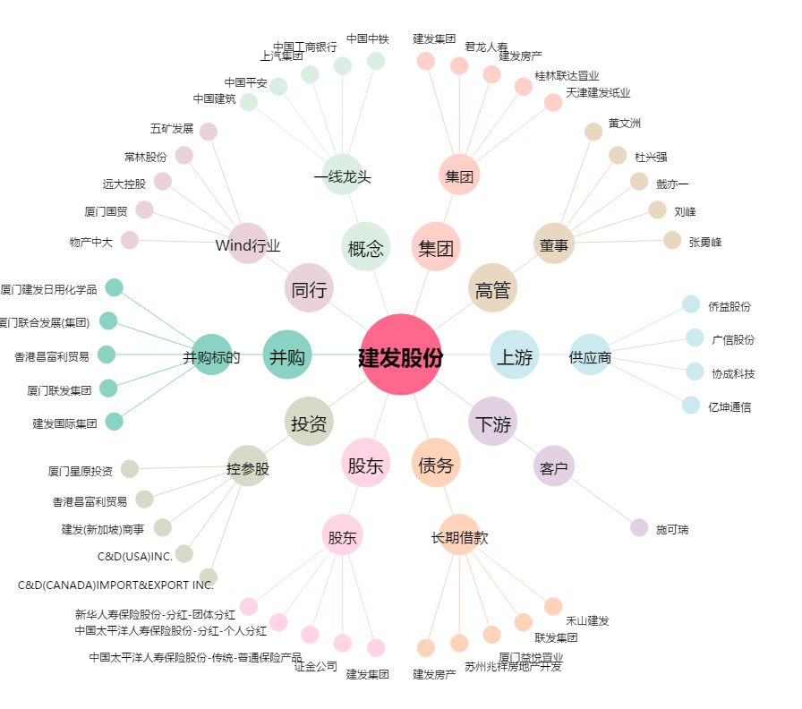
建发股份[600153.SH] - 关系概览图

